1-1
目次へ戻る
1-1 沿革

平成13年5月1日に浦和市・大宮市・与野市が合併して誕生した「さいたま市」は、2年後の政令指定都市への移行を目指す都市機能の整備の一つとして、平成14年に「さいたま市保健所」を開設した。 また、さらなる地域保健の充実・向上を図るため、政令指定都市移行とともに各区に保健センターを設置した。

平成12年 4月 | 浦和市・大宮市・与野市合併協議会発足
平成12年 6月 | 浦和市・大宮市・与野市保健所設置プロジェクト設置
平成12年 11月 | 3市長から埼玉県知事に「保健所設置に係る要望書」の提出
平成13年 2月 | 「さいたま市保健所設置基本計画」の策定
平成13年 5月 | 「さいたま市」発足
 | 保健衛生部内に保健所準備室を設置
平成13年 9月 | 保健所政令市移行の閣議決定、地域保健法施行令改正
平成14年 4月 | 「さいたま市保健所」開設(さいたま市吉敷町1-124埼玉県合同庁舎内)
平成15年 4月 | 政令指定都市へ移行
 | 行政区は9区とし各区に保健センターを設置、保健センター職員は保健所職員の身分を併せて有するとした
平成17年 4月 | 岩槻市と合併 行政区は10区となり、1保健所10保健センター体制となる
平成18年 4月 | 地域保健課精神保健担当を精神保健課に位置付ける
 | 桜区に「動物愛護ふれあいセンター」（保健部）が開設され、動物愛護に関する業務が移管
平成19年 4月 | 中央区鈴谷7-5-12に新たに施設を整備し移転
 | 「健康科学研究センター」との併設となる
平成21年 4月 | 環境衛生課を分課し「食品衛生課」「環境薬事課」を設置
 | 保健総務課内室「保健センター管理室」を地域保健課に移管
 | 保健センターに「健康づくり係」を設置
平成22年 4月 | 地域保健課と保健センター管理室を統合・再編し「地域保健支援課」「疾病予防対策課」を設置
令和 3年 1月 | 「新型コロナウイルスワクチン対策室」を設置
令和 5年 4月 | 「保健総務課」が「保健所管理課」、「疾病予防対策課」が「疾病対策課」に名称変更
令和 6年 ４月 | 疾病対策課の感染症対策係及び疾病対策係と、新型コロナウイルスワクチン対策室を統合し、「感染症対策課」を設置
 | 地域保健支援課の健康支援係と疾病対策課の特定医療給付係を統合し、「健康支援課」を設置
 | 保健所が所管している母子保健事業等を移管し、子ども未来局子ども育成部に「母子保健課」を設置

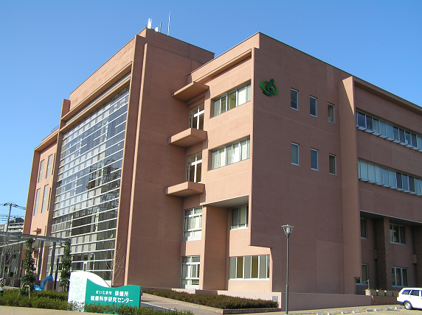

保健所

1-7
目次へ戻る
1-7 合計特殊出生率

合計特殊出生率の推移
 |  | 合計特殊出生率
 |  |  | 令和2年 | 令和3年 | 令和4年 | 令和5年 | 令和6年
 |  | 全国 | 1.33 | 1.30 | 1.26 | 1.20 | 1.15
 |  | 埼玉県 | 1.27 | 1.22 | 1.17 | 1.14 | 1.09
 |  | さいたま市 | 1.30 | 1.25 | 1.22 | 1.19 | 1.14

 | 資料：保健所管理課

【分母に用いた人口】 全国・埼玉県 総務省統計局の10月1日現在推計人口（日本人女子人口）。 令和2年のみ総務省統計局の国勢調査年齢・国籍不詳をあん分した人口（日本人女子人口）。 さいたま市 住民基本台帳登録による10月1日現在人口（日本人女子人口）。

1-10
目次へ戻る
1-10 主な死因と他の死因による死亡数の推移（さいたま市）

 |  | 主な死因と他の死因による死亡数
 |  |  | 令和2年 | 令和3年 | 令和4年 | 令和5年 | 令和6年
 |  | 悪性新生物 | 3,139 | 3,190 | 3,193 | 3,201 | 3,149
 |  | 老衰 | 1,228 | 1,430 | 1,801 | 1,962 | 2,156
 |  | 心疾患 | 1,509 | 1,652 | 1,844 | 1,762 | 1,637
 |  | 肺炎 | 643 | 713 | 699 | 724 | 803
 |  | 脳血管疾患 | 764 | 795 | 799 | 715 | 764
 |  | 他の死因 | 3,936 | 4,207 | 4,906 | 5,000 | 5,183

 | 資料：保健所管理課

